PARCIAL
SO A | 1 | 1 | 2 | 2 |  |  |  |  | 4 |  |  | 5 |  |  | 2 | 2 |  |  |  |  | 3 |  |  |  |  |  |  |  |  |  |  | 2 | 2 |  |  |  | 4 |  |  |  |  |  | 5 |  |  |  |  |  |  |  |  |  | 2 | 2 |  | 4 |  |  | 5 | 2 | 2 |  |  |  |  | 6 | 6 | 6
SO B |  |  |  |  |  | 1 | 1 |  |  | 2 | 2 |  |  | 4 |  |  |  |  | 5 |  |  | 2 | 2 |  |  | 4 |  |  |  |  |  |  |  |  | 5 |  |  |  |  |  |  |  |  |  |  |  | 2 | 2 |  | 6 | 6 | 6
SO C |  |  |  |  |  |  |  |  |  |  |  |  |  |  |  |  |  | 1 |  | 1 |  |  |  |  |  |  | 2 | 2 |  |  | 4 |  |  | 5 |  |  |  | 2 | 2 |  |  |  |  | 6 | 6 | 6

A |  |  |  |  | 5 |  |  | 10 |  |  |  |  |  |  |  |  | 15 |  |  |  |  |  |  |  |  |  |  |  |  |  |  |  |  |  |  | 20 |  |  |  |  |  |  |  |  |  |  |  |  |  |  |  |  |  |  | 25 |  |  |  |  |  |  | 30 | 35 | 40 | 45
B |  |  |  |  |  |  |  |  |  |  |  |  | 5 |  |  |  |  |  |  |  |  |  |  | 10 | 15 |  |  |  |  |  |  |  |  |  |  |  |  |  |  |  |  |  |  |  |  |  |  |  | 20
C |  |  |  |  |  |  |  |  |  |  |  |  |  |  |  |  |  |  |  |  |  |  |  |  |  |  |  |  | 5 | 10 |  |  |  |  |  |  |  |  |  | 15 | 20 | 25

PRIO A |  |  |  |  |  |  |  |  |  |  |  | 7 |  |  |  |  |  |  | 8 |  |  |  |  |  |  |  |  |  |  |  |  |  |  | 8
PRIO B |  |  |  |  |  |  |  |  |  |  |  | 6 |  |  |  |  |  |  | 7 |  |  |  |  |  |  |  |  |  |  |  |  |  |  | 9
PRIO C |  |  |  |  |  |  |  |  |  |  |  |  |  |  |  |  |  |  | 7 |  |  |  |  |  |  |  |  |  |  |  |  |  |  | 9

DISCO |  |  |  |  |  |  |  |  |  | A |  |  |  |  | B | B | B |  |  |  |  |  |  |  |  |  |  |  |  |  |  | C | C |  |  |  |  |  |  |  |  |  |  |  |  |  |  |  |  |  |  |  |  |  |  |  | A | A
CINTA |  |  |  |  |  |  |  |  |  |  |  |  |  |  |  |  |  |  |  |  |  |  |  |  |  |  | B | B | B | B | B | B
0 | 5 | 10 | 15 | 20 | 25 | 30 | 35 | 40 | 45 | 50 | 55 | 60 | 65 | 70 | 75 | 80 | 85 | 90 | 95 | 100 | 105 | 110 | 115 | 120 | 125 | 130 | 135 | 140 | 145 | 150 | 155 | 160 | 165 | 170 | 175 | 180 | 185 | 190 | 195 | 200 | 205 | 210 | 215 | 220 | 225 | 230 | 235 | 240 | 245 | 250 | 255 | 260 | 265 | 270 | 275 | 280 | 285 | 290 | 295 | 300 | 305 | 310 | 315 | 320 | 325 | 330 | 335 | 340
 | sc |  |  |  |  | sc |  |  |  |  | IHE |  |  | sc |  |  | sc fork() | IHE |  |  |  |  |  |  |  | sc |  |  |  |  | sc |  | IHE | IHE |  |  | sc wait() |  |  |  |  |  | sc |  |  |  |  |  |  | sc |  |  | desactivo q |  |  | sc |  |  | IHE |  |  |  |  |  |  | sc
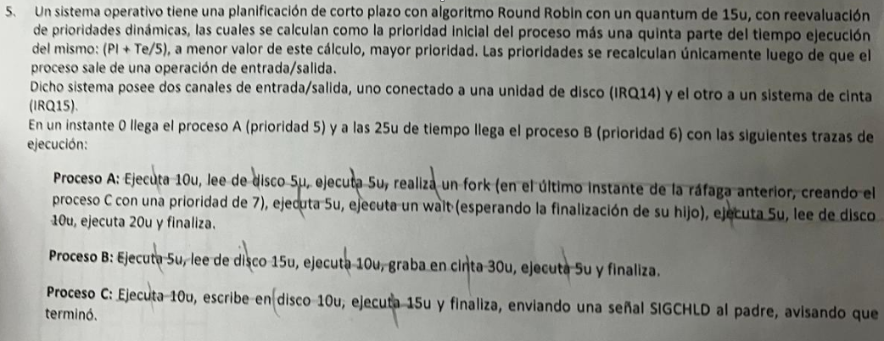

 | Round Robin => CORTO PLAZO
 | QUANTUM de 15 => desalojo
 | P = Pi + Te / 5 => -valor + prioridad
 | PRIORIDAD => solo cuando hay una IHE de E/S
 | DOS CANALES

ej1-clase
 |  |  |  |  |  |  |  | SACO PROCESO 'A' |  |  |  |  |  |  | ATIENDO INTERRUPCION, NO IMPORTA QUE 'A' PASO A EJECUTANDO
SO A | 1 | 1 | 2 | 2 |  |  |  | 3 |  |  |  |  | 2 | 2 |  | 3 |  |  |  |  |  |  |  | 2 | 2 |  |  |  | 3 |  |  |  |  |  | 2 | 2 |  | 4 | N |  |  |  |  | 5 |  |  |  |  | 2 | 2 |  | 6 | 6 | 6
SO B |  |  |  |  |  | 1 | 1 |  | 2 | 2 |  | 4 |  |  | 5 |  | 2 | 2 |  |  |  |  | 4 |  |  |  |  | 5 |  | 2 | 2 |  |  | 4 |  |  |  |  | U |  | 5 | 2 | 2 |  |  | 6 | 6 | 6

A |  |  |  |  | 5 |  |  |  |  |  |  |  |  |  |  |  |  |  |  |  |  |  |  |  |  | 10 | 15 |  |  |  |  |  |  |  |  |  | 20 |  | L |  |  |  |  |  |  |  |  |  |  |  | 25
B |  |  |  |  |  |  |  |  |  |  | 5 |  |  |  |  |  |  |  | 10 | 15 | 20 | 25 |  |  |  |  |  |  |  |  |  | 30 | 35 |  |  |  |  |  | O |  |  |  |  |  | 40

PRIO A | 10 |  |  |  |  | 10 |  |  |  |  |  |  |  |  | 10 |  |  |  |  |  |  |  |  |  |  |  |  | 10 |  |  |  |  |  |  |  |  |  |  |  |  |  |  |  | 10
PRIO B |  |  |  |  |  | 5 |  |  |  |  |  |  |  |  | 5 |  |  |  |  |  |  |  |  |  |  |  |  | 5 |  |  |  |  |  |  |  |  |  |  |  |  | 5 |  |  | 5

VIDEO |  |  |  |  |  |  |  |  |  |  |  |  | B | B |  |  |  |  |  |  |  |  |  | B | B | B | B |  |  |  |  |  |  |  | B | B | B | B | B | B
DISCO |  |  |  |  |  |  |  |  |  |  |  |  |  |  |  |  |  |  |  |  |  |  |  |  |  |  |  |  |  |  |  |  |  |  |  |  |  |  | A | A | A | A
0 | 5 | 10 | 15 | 20 | 25 | 30 | 35 | 40 | 45 | 50 | 55 | 60 | 65 | 70 | 75 | 80 | 85 | 90 | 95 | 100 | 105 | 110 | 115 | 120 | 125 | 130 | 135 | 140 | 145 | 150 | 155 | 160 | 165 | 170 | 175 | 180 | 185 | 190 | 195 | 200 | 205 | 210 | 215 | 220 | 225 | 230 | 235 | 240 | 245 | 250 | 255 | 260 | 265 | 270 | 275 | 280 | 285 | 290 | 295 | 300 | 305 | 310 | 315 | 320 | 325 | 330 | 335
 | sc |  |  |  |  | sc |  |  |  |  |  | sc |  |  | IHE |  |  |  |  |  |  |  | sc |  |  |  |  | IHE |  |  |  |  |  | sc |  |  |  | sc |  |  | IHE |  | IHE |  |  | sc |  |  |  |  |  | sc

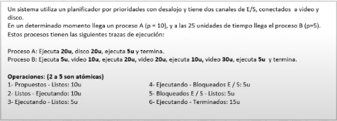
 |  |  |  |  |  |  |  |  |  |  |  |  |  |  |  |  |  |  |  |  |  |  |  |  |  |  |  |  |  |  |  |  |  |  |  |  |  |  |  |  |  |  |  | PRIORIDADES y DESALOJO
 |  |  |  |  |  |  |  |  |  |  |  |  |  |  |  |  |  |  |  |  |  |  |  |  |  |  |  |  |  |  |  |  |  |  |  |  |  |  |  |  |  |  |  | 1 y 6 NO SON ATÓMICAS
 |  |  |  |  |  |  |  |  |  |  |  |  |  |  |  |  |  |  |  |  |  |  |  |  |  |  |  |  |  |  |  |  |  |  |  |  |  |  |  |  |  |  |  | NO HAY QUANTUM

ejercicio-1
SO A | 1 | 1 | 2 | 2 |  |  |  |  | 4 |  |  |  |  |  |  | 5 | 2 | 2
SO B |  |  |  |  |  | 1 | 1 |  |  | 2 | 2 |  |  | 4

A |  |  |  |  | 5 |  |  | 10
B |  |  |  |  |  |  |  |  |  |  |  | 5 | 10

PRIO A |  | 9 |  |  |  |  |  | 10 |  |  |  |  |  |  |  | 11
PRIO B |  |  |  |  |  |  |  | 10

MONITOR
DISCO |  |  |  |  |  |  |  |  |  | A | A | A | A | A | A
 | 0 | 5 | 10 | 15 | 20 | 25 | 30 | 35 | 40 | 45 | 50 | 55 | 60 | 65 | 70 | 75 | 80 | 85 | 90 | 95 | 100 | 105 | 110 | 115 | 120 | 125 | 130 | 135 | 140 | 145 | 150 | 155 | 160 | 165 | 170 | 175 | 180 | 185 | 190 | 195 | 200 | 205 | 210 | 215 | 220 | 225 | 230 | 235 | 240
 | syscall |  |  |  |  | syscall |  | prio
 | Llega A |  |  |  |  | Llega B |  | Uso FIFO

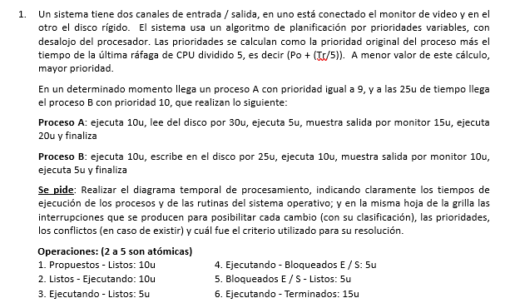
 |  |  |  |  |  |  |  |  |  |  |  |  |  |  |  |  |  |  |  |  |  |  |  |  |  |  |  |  | PRIORIDADES VARIABLES + DESALOJO
 |  |  |  |  |  |  |  |  |  |  |  |  |  |  |  |  |  |  |  |  |  |  |  |  |  |  |  |  | P(proceso) = Pi + (TeUltimaRafaga / 5) => - valor + prioridad
 |  |  |  |  |  |  |  |  |  |  |  |  |  |  |  |  |  |  |  |  |  |  |  |  |  |  |  |  | SIN QUANTUM
 |  |  |  |  |  |  |  |  |  |  |  |  |  |  |  |  |  |  |  |  |  |  |  |  |  |  |  |  | 1 y 6 NO SON ATÓMICAS

